7-2チェックリスト (変更)
建築士事務所登録 変更届 提出時チェックリスト

建築士事務所名称
書類作成者名
TEL / FAX |  |  |  | TEL： |  |  | FAX：
E-mail

※ 書類提出前に下記の書類が作成・添付されているかチェックし、申請書と一緒に提出してください。
書類は、クリップ留め（ホッチキス・パンチ）使用しないでください
書類は、クリップ留めにしてください。（ホッチキス・パンチ）は使用しないでください。
○ 様式１－２ ： 所属建築士名簿（第二面） 管理建築士を筆頭に全員記入してください。
○ 様式３ ： 業務概要書（新規の場合は不要）
○ 様式４ ： 略歴書（登録申請者が管理建築士を兼ねる場合は１部）
○ 様式６-１ ： ビルの場合には建物の全景、標識の登録年月日が確認でき、実務をする部屋全体を撮影
○ 定款の写し ： 定款の最終ページの余白部分に「原本に相違ない」旨を記入してください。
令和○年○月○日
○○株式会社
代表取締役 ○○○○ 法人印 （押印が必要なのは、この書類だけです）
○ 事務所の所在地の確認書類
個 人 ： 住民票
法 人 ： 履歴事項全部証明書
共通事項 ① 自己所有の物件が事務所の場合：不動産登記事項証明書（建物）原本等
② 賃貸の場合：賃貸契約書の写し
○ 管理建築士の住民票 ： 令和４年11月から必要です。
○ 管理建築士の専任を証明するもの ： 退職後6ヶ月以内の場合には、退職証明書等を添付してください。
○ 県知事指定講習会受講証明書の写し ： 令和5年1月から添付書類に追加されます。
 | 順番 | 大分 様式№ | 個人 | 法人 | 必要書類チェック
チェックリスト | 1 | 様式7-2 |  |  |  | 提出時チェックリスト
事務所登録 新規 ・ 更新 | 2 | 様式8 |  |  |  | 建築士事務所登録事項変更届
 | 3 | 様式9 |  |  |  | 役員名簿（別添1）
 | 4 | 様式10 |  |  |  | 所属建築士変更事項一覧表（別添2）
 | 5 | 様式4 |  |  |  | 略歴書 登録申請者（添付書類(ロ））
 |  |  |  |  |  | 略歴書 管理建築士（添付書類(ロ））
 | 6 | 様式5 |  |  |  | 誓約書（第6号書式（ハ））
 | 7 | 様式6-1 |  |  |  | 事務所付近の見取り図
 | 8 | 様式6-2 |  |  |  | 事務所内外の写真
 | 9 | 様式7-1 |  |  |  | 建築士事務所登録台帳
添付書類 |  |  |  |  |  | 定款の写し
 |  |  |  |  |  | 登記事項証明書（履歴事項全部証明書）
 |  |  |  |  |  | 開設者の住民票等
 |  |  |  |  |  | 事務所の賃貸借契約書の写し
 |  |  |  |  |  | 不動産登記事項証明（原本）
 |  |  |  |  |  | 管理建築士の建築士免許証の写し
 |  |  |  |  |  | 管理建築士講習修了証の写し
 |  |  |  |  |  | 管理建築士の住民票
 |  |  |  |  |  | 管理建築士の専任を証明するもの
 |  |  |  |  |  | 本人確認用（運転免許証等）
 |  |  |  |  |  | 建築士免許証又は建築士免許証明書
 |  |  |  |  |  | 郵送返信の場合 封筒またはレターパック（宛名記入）

※書類提出前に必ず事前チェックを受け、訂正がない状態の書類をお送りください。
 | 事務所登録専用アドレス |  |  |  |  | jtouroku@oita-arch.jp

変更届
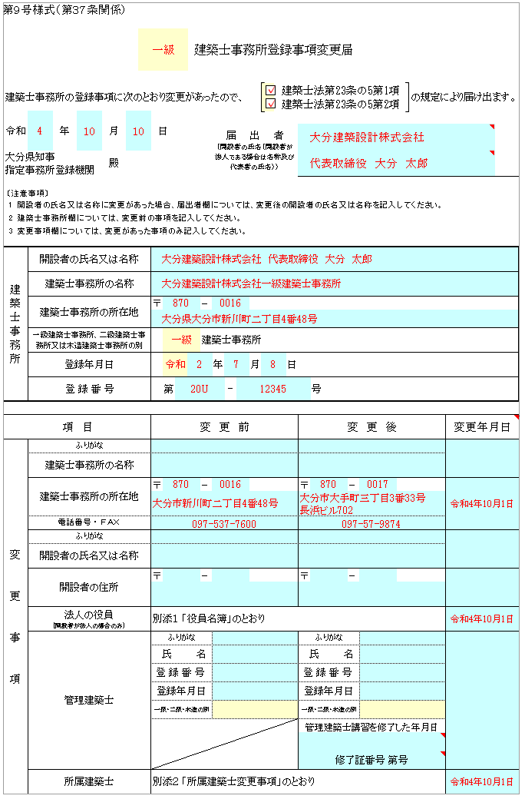
黄色：プルダウン▼から該当するものを選択
黄色：プルダウン▼の場合：該当するものを選択
〃 なしの場合：□をクリックすると✓が入ります
第９号様式（第３７条関係）

 |  |  |  |  | 一級 |  |  | 建築士事務所登録事項変更届

水色は入力箇所
建築士事務所の登録事項に次のとおり変更があったので、 |  |  |  |  |  |  |  |  |  |  |  |  | 建築士法第23条の5第1項 |  |  |  |  | の規定により届け出ます。
 |  |  |  |  |  |  |  |  |  |  |  |  | 建築士法第23条の5第2項
令和 |  |  | 年 | 月 |  | 日
 |  |  |  |  |  |  |  |  |  | 届 出 者 （開設者の氏名（開設者が法人である場合は名称及び代表者の氏名））
届出者：変更後の開設者の氏名または名称
建築士事務所の欄については、変更前の事項を記入
変更事項の箇所は、変更する箇所のみ記入してください
届出者：変更後の開設者の氏名または名称
建築士事務所の欄については、変更前の事項を記入
変更事項の箇所は、変更する箇所のみ記入してください
大分県知事 |  |  |  | 殿
指定事務所登録機関

〔注意事項〕
1 | 開設者の氏名又は名称に変更があった場合、届出者欄については、変更後の開設者の氏名又は名称を記入してください。
2 | 建築士事務所欄については、変更前の事項を記入してください。
変更年月日の入力方法
（例）令和4年10月1日の場合：10/1と入力
（変更年が令和3年4月1日）の場合：R3.4.1
変更年月日の入力方法
（例）令和4年10月1日の場合：10/1と入力
（変更年が令和3年4月1日）の場合：R3.4.1
3 | 変更事項欄については、変更があった事項のみ記入してください。

建築士事務所 |  | 開設者の氏名又は名称

 |  | 建築士事務所の名称
○建築士法第23条の5第1項
・建築士事務所の名称および所在地
・登録申請者（個人）：氏名
〃 （法人）：名称および役員
・管理建築士
○建築士法第23条の5第2項
・所属建築士
○建築士法第23条の5第1項
・建築士事務所の名称および所在地
・登録申請者（個人）：氏名
〃 （法人）：名称および役員
・管理建築士
○建築士法第23条の5第2項
・所属建築士
 |  | 建築士事務所の所在地 |  |  |  | 〒 |  |  | -

 |  | 一級建築士事務所、二級建築士事務所又は木造建築士事務所の別 |  |  |  |  |  |  | 建築士事務所

 |  | 登録年月日 |  |  |  |  |  |  |  | 年 |  | 月 |  | 日

 |  | 登 録 番 号 |  |  |  |  | 第 |  |  |  | - |  |  |  |  | 号

項 目 |  |  |  |  |  | 変 更 前 |  |  |  |  |  |  |  |  | 変 更 後 |  |  |  | 変更年月日

変 更 事 項 |  | ふりがな
 |  | 建築士事務所の名称

 |  | 建築士事務所の所在地 |  |  |  | 〒 |  |  | - |  |  |  |  |  | 〒 |  | -

 |  | 電話番号 ・ ＦＡＸ
 |  | ふりがな
 |  | 開設者の氏名又は名称

 |  | 開設者の住所 |  |  |  | 〒 |  |  | - |  |  |  |  |  | 〒 |  | -

 |  | 法人の役員 （開設者が法人の場合のみ） |  |  |  | 別添１ 「役員名簿」のとおり

 |  | 管理建築士 |  |  |  | ふりがな |  |  |  |  |  |  |  |  | ふりがな
 |  |  |  |  |  | 氏 名 |  |  |  |  |  |  |  |  | 氏 名
 |  |  |  |  |  | 登 録 番 号 |  |  |  |  |  |  |  |  | 登 録 番 号
 |  |  |  |  |  | 登録年月日 |  |  |  |  |  |  |  |  | 登録年月日
 |  |  |  |  |  | 一級・二級・木造の別 |  |  |  |  |  |  |  |  | 一級・二級・木造の別
 |  |  |  |  |  |  |  |  |  |  |  |  |  |  | 管理建築士講習を修了した年月日

 |  |  |  |  |  |  |  |  |  |  |  |  |  |  | 修了証番号 第号
 |  | 所属建築士 |  |  |  | 別添２ 「所属建築士変更事項」のとおり

【別添1】役員名簿
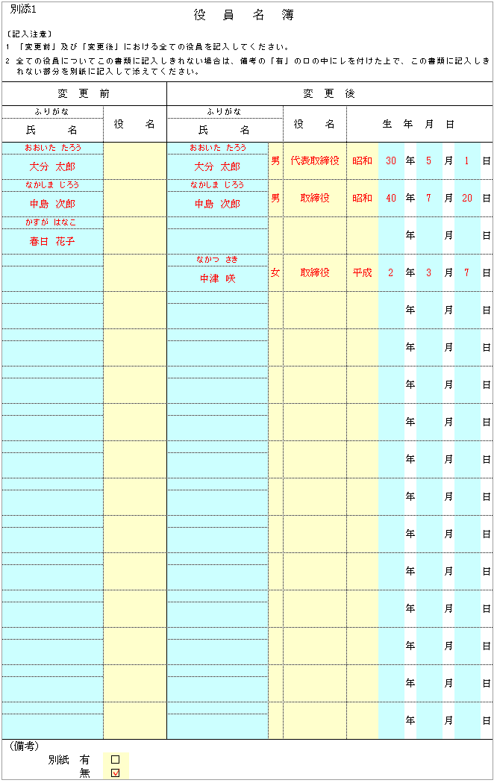
黄色：プルダウン▼の場合：該当するものを選択
〃 なしの場合：□をクリックすると✓が入ります
別添１ |  |  |  |  |  | 役員名簿

水色は入力箇所
〔記入注意〕
1 | 「変更前」及び「変更後」における全ての役員を記入してください。
2 | 全ての役員についてこの書類に記入しきれない場合は、備考の「有」の□の中にレを付けた上で、この書類に記入しきれない部分を別紙に記入して添えてください。
変 更 前 |  |  |  |  | 変 更 後

1名につき1行で記入してください。
・退任の場合：変更後は空欄
・新任の場合：変更前は空欄
ふりがな |  |  |  | 役 名 | ふりがな |  | 役 名 | 生 年 月 日
氏 名 |  |  |  |  | 氏 名

 |  |  |  |  |  |  |  |  | 年 | 月 | 日

 |  |  |  |  |  |  |  |  | 年 | 月 | 日

 |  |  |  |  |  |  |  |  | 年 | 月 | 日

 |  |  |  |  |  |  |  |  | 年 | 月 | 日

 |  |  |  |  |  |  |  |  | 年 | 月 | 日

 |  |  |  |  |  |  |  |  | 年 | 月 | 日

 |  |  |  |  |  |  |  |  | 年 | 月 | 日

 |  |  |  |  |  |  |  |  | 年 | 月 | 日

 |  |  |  |  |  |  |  |  | 年 | 月 | 日

 |  |  |  |  |  |  |  |  | 年 | 月 | 日

 |  |  |  |  |  |  |  |  | 年 | 月 | 日

 |  |  |  |  |  |  |  |  | 年 | 月 | 日

 |  |  |  |  |  |  |  |  | 年 | 月 | 日

 |  |  |  |  |  |  |  |  | 年 | 月 | 日

 |  |  |  |  |  |  |  |  | 年 | 月 | 日

 |  |  |  |  |  |  |  |  | 年 | 月 | 日

（備考）
 |  | 別紙 | 有 | □
 |  |  | 無 | □

【別添2】所属建築士変更事項
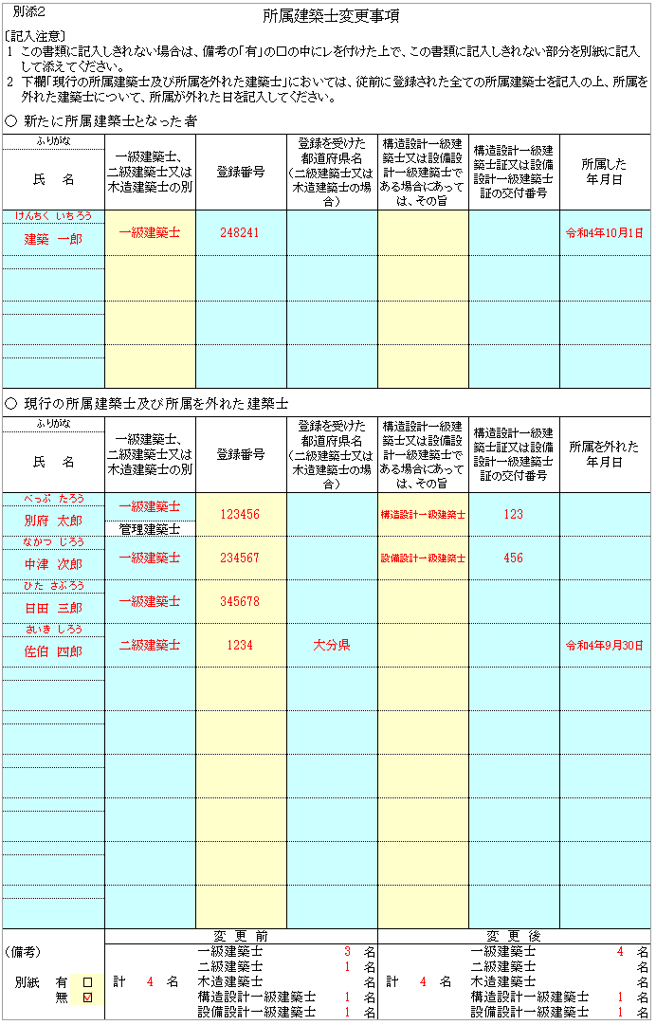
別添２ |  |  |  | 所属建築士変更事項
黄色：プルダウン▼の場合：該当するものを選択
〃 なしの場合：□をクリックすると✓が入ります
〔記入注意〕
1 | この書類に記入しきれない場合は、備考の「有」の□の中にレを付けた上で、この書類に記入しきれない部分を別紙に記入して添えてください。

2 | 下欄「現行の所属建築士及び所属を外れた建築士」においては、従前に登録された全ての所属建築士を記入の上、所属を外れた建築士について、所属が外れた日を記入してください。
水色は入力箇所

○ 新たに所属建築士となった者

ふりがな |  |  |  |  | 一級建築士、 二級建築士又は木造建築士の別 |  | 登録番号 | 登録を受けた 都道府県名 （二級建築士又は木造建築士の場合） |  | 構造設計一級建築士又は設備設計一級建築士である場合にあっては、その旨 |  | 構造設計一級建築士証又は設備設計一級建築士証の交付番号 | 所属した 年月日
氏 名

○ 現行の所属建築士及び所属を外れた建築士

ふりがな |  |  |  |  | 一級建築士、 二級建築士又は木造建築士の別 |  | 登録番号 | 登録を受けた 都道府県名 （二級建築士又は木造建築士の場合） |  | 構造設計一級建築士又は設備設計一級建築士である場合にあっては、その旨 |  | 構造設計一級建築士証又は設備設計一級建築士証の交付番号 | 所属を外れた 年月日
氏 名

現行の所属建築士及び所属を外れた建築士
・管理建築士を筆頭に所属建築士全員を記入してください。

 |  |  |  |  | 管理建築士

変更前・変更後の建築士の人数を間違いがないか
確認してください。
 |  |  |  |  | 変 更 前 |  |  |  |  | 変 更 後
（備考） |  |  |  |  | 計 | 名 | 一級建築士 |  | 名 | 計 | 名 | 一級建築士 |  | 名
 |  |  |  |  |  |  | 二級建築士 |  | 名 |  |  | 二級建築士 |  | 名
別紙 |  | 有 | ☐ |  |  |  | 木造建築士 |  | 名 |  |  | 木造建築士 |  | 名
 |  | 無 | ☐ |  |  |  | 構造設計一級建築士 |  | 名 |  |  | 構造設計一級建築士 |  | 名
 |  |  |  |  |  |  | 設備設計一級建築士 |  | 名 |  |  | 設備設計一級建築士 |  | 名

4略歴書
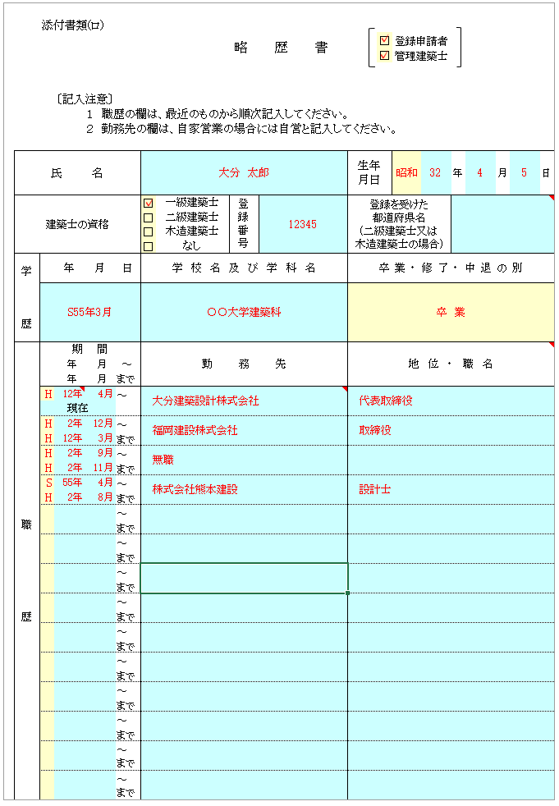
黄色：プルダウン▼の場合：該当するものを選択
〃 なしの場合：□をクリックすると✓が入ります
 | 添付書類(ロ)
 |  |  |  |  |  |  |  | 略 歴 書 |  |  | □ | 登録申請者
 |  |  |  |  |  |  |  |  |  |  | □ | 管理建築士
水色は入力箇所

・登録申請者が管理建築士を兼ねる場合には、両方に✓を入れてください。
 |  | 〔記入注意〕
 |  |  |  | １ 職歴の欄は、最近のものから順次記入してください。
 |  |  |  | ２ 勤務先の欄は、自家営業の場合には自営と記入してください。

氏 名 |  |  |  |  |  |  |  |  |  | 生年 月日 |  |  | 年 | 月 | 日

建築士の資格 |  |  |  |  |  | □ | 一級建築士 |  | 登録番号 | 登録を受けた 都道府県名 (二級建築士又は 木造建築士の場合)
 |  |  |  |  |  | □ | 二級建築士
 |  |  |  |  |  | □ | 木造建築士
 |  |  |  |  |  | □ | なし
学 歴 |  |  | 年 | 月 | 日 | 学校名及び学科名 |  |  |  | 卒業・修了・中退の別

・最終学歴を記入してください。

・職歴は、最終学歴から登録申請時までのものを記入してください。
最終学歴の最初の期間が、職歴の一番下になります。
・職歴は、空いた期間がないように記入してください。
・どこにも勤務していない場合は、無職と記入ください。
職 歴 |  | 期 間 |  |  |  | 勤務先 |  |  |  | 地位・職名
 |  | 年 月 |  |  | ～
 |  | 年 月 |  |  | まで
 |  |  |  |  | ～
 |  | 現在
 |  |  |  |  | ～
 |  |  |  |  | まで
 |  |  |  |  | ～
 |  |  |  |  | まで
 |  |  |  |  | ～
 |  |  |  |  | まで
 |  |  |  |  | ～
 |  |  |  |  | まで
 |  |  |  |  | ～
 |  |  |  |  | まで
 |  |  |  |  | ～
 |  |  |  |  | まで
 |  |  |  |  | ～
 |  |  |  |  | まで
 |  |  |  |  | ～
 |  |  |  |  | まで
 |  |  |  |  | ～
 |  |  |  |  | まで
 |  |  |  |  | ～
 |  |  |  |  | まで
 |  |  |  |  | ～
 |  |  |  |  | まで
 |  |  |  |  | ～
 |  |  |  |  | まで
 |  |  |  |  | ～
 |  |  |  |  | まで

5誓約書
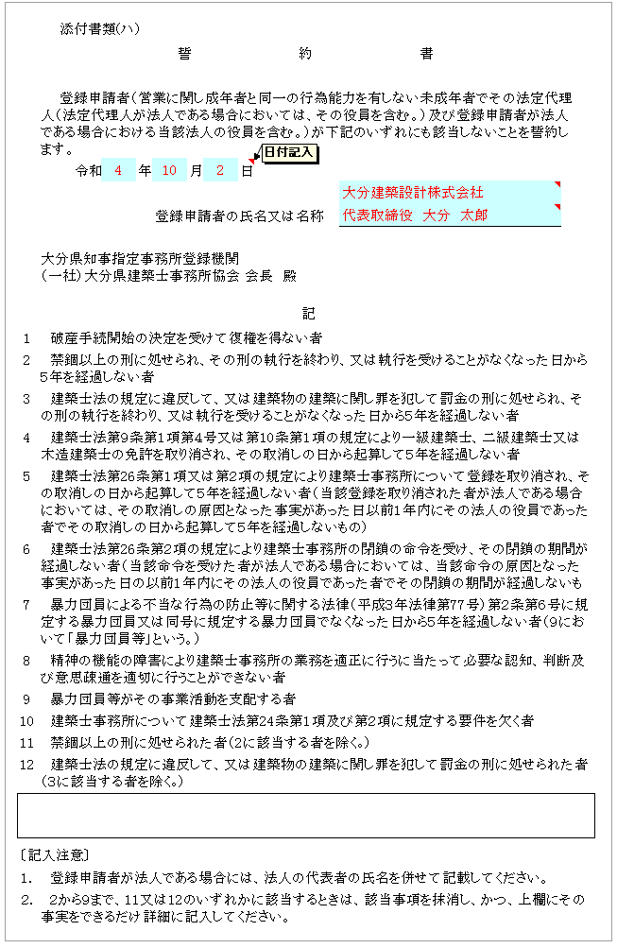
黄色：プルダウン▼の場合：該当するものを選択
〃 なしの場合：□をクリックすると✓が入ります
 |  | 添付書類(ハ)
 |  |  |  |  | 誓約書

水色は入力箇所
 |  | 登録申請者（営業に関し成年者と同一の行為能力を有しない未成年者でその法定代理人（法定代理人が法人である場合においては、その役員を含む。）及び登録申請者が法人である場合における当該法人の役員を含む。）が下記のいずれにも該当しないことを誓約します。
 |  |  | 令和 | 年 |  | 月 | 日
○ 最新の書式を使用してください。
現使使用している書式には、
２．禁錮以上の刑に処せられ・・・
８．精神の機能の障害により・・・ が入っています。
 |  |  |  |  | 登録申請者の氏名又は名称

 |  | 大分県知事指定事務所登録機関
 |  | （一社）大分県建築士事務所協会 会長 殿

記
 | 1 | 破産手続開始の決定を受けて復権を得ない者

 | 2 | 禁錮以上の刑に処せられ、その刑の執行を終わり、又は執行を受けることがなくなった日から５年を経過しない者

 | 3 | 建築士法の規定に違反して、又は建築物の建築に関し罪を犯して罰金の刑に処せられ、その刑の執行を終わり、又は執行を受けることがなくなった日から５年を経過しない者

 | 4 | 建築士法第９条第１項第４号又は第10条第１項の規定により一級建築士、二級建築士又は木造建築士の免許を取り消され、その取消しの日から起算して５年を経過しない者

 | 5 | 建築士法第26条第１項又は第２項の規定により建築士事務所について登録を取り消され、その取消しの日から起算して５年を経過しない者（当該登録を取り消された者が法人である場合においては、その取消しの原因となった事実があった日以前１年内にその法人の役員であった者でその取消しの日から起算して５年を経過しないもの）

 | 6 | 建築士法第26条第２項の規定により建築士事務所の閉鎖の命令を受け、その閉鎖の期間が経過しない者（当該命令を受けた者が法人である場合においては、当該命令の原因となった事実があった日の以前１年内にその法人の役員であった者でその閉鎖の期間が経過しないもの）

 | 7 | 暴力団員による不当な行為の防止等に関する法律（平成３年法律第77号）第２条第６号に規定する暴力団員又は同号に規定する暴力団員でなくなった日から５年を経過しない者（９において「暴力団員等」という。）

 | 8 | 精神の機能の障害により建築士事務所の業務を適正に行うに当たって必要な認知、判断及び意思疎通を適切に行うことができない者

 | 9 | 暴力団員等がその事業活動を支配する者

 | 10 | 建築士事務所について建築士法第24条第１項及び第２項に規定する要件を欠く者

 | 11 | 禁錮以上の刑に処せられた者（2に該当する者を除く｡）

 | 12 | 建築士法の規定に違反して、又は建築物の建築に関し罪を犯して罰金の刑に処せられた者（３に該当する者を除く｡）

 | 〔記入注意〕

 | １. | 登録申請者が法人である場合には、法人の代表者の氏名を併せて記載してください。

 | ２. | ２から９まで、11又は12のいずれかに該当するときは、該当事項を抹消し、かつ、上欄にその事実をできるだけ詳細に記入してください。

6-1付近見取り図
建築士事務所の付近見取図

・目標物を明示し、所在地が分かるように地図を記入してください。
・住宅地図を貼付しても構いませんが、事務所が分かるようにしてください。

6-2写真
 | 別紙様式１ | 事務所の内外の写真 |  | 写真のサイズ（縦7cm×横10cm）

事務所の外部写真（全景） |  |  | 事務所の内部写真１（事務所内が全部見えるように撮影）
○事務所の外部写真（全景）
建物全体が写るように（屋根を入れる）撮影してください
マンション、ビル等も同様です

○事務所の内部写真１・２
建築士事務所として使用する部屋の全景写真（ＰＣ・机の接写不可）
屋根を別角度から2枚撮影してください

事務所の外部写真（標識の記載内容が確認できるように撮影） |  |  | 事務所の内部写真２（事務所内が全部見えるように撮影）
○事務所の外部写真（標識）・・更新および変更時
標識を掲げている位置が分かり、かつ、登録内容が読み取れるように撮影してください

7-1建築士事務所登録台帳【両面印刷】
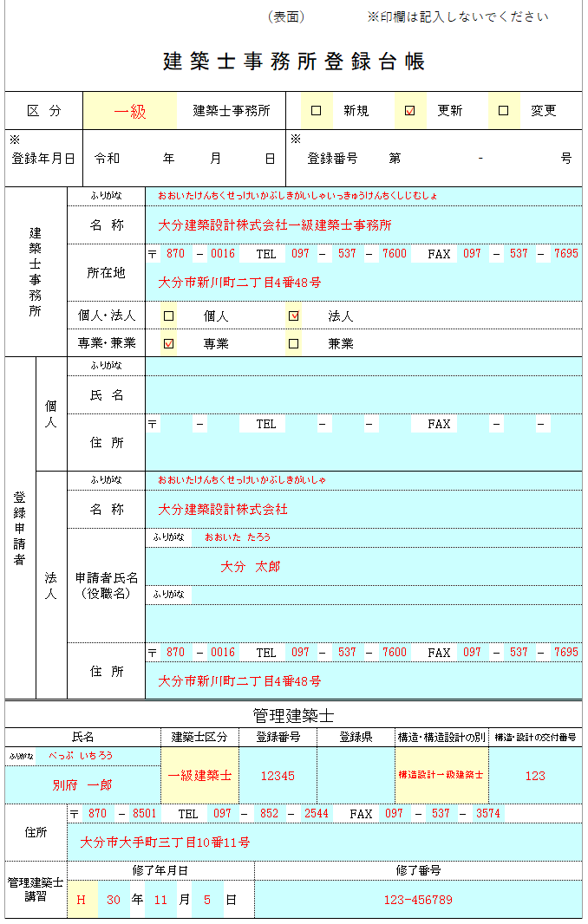
黄色：プルダウン▼の場合：該当するものを選択
〃 なしの場合：□をクリックすると✓が入ります
 |  |  |  |  |  |  |  |  |  |  |  |  |  | （表面） |  |  |  |  |  | ※印欄は記入しないでください

 | 建 築 士 事 務 所 登 録 台 帳
水色は入力箇所

登録台帳の記載内容と登録申請書の記載内容とに
相違がないように注意してください。
(申請書の通りに記載してください）
区 分 |  |  |  |  |  |  |  |  | 建築士事務所 |  |  |  |  |  |  | □ |  | 新規 |  |  |  | □ |  | 更新 |  |  | □ | 変更

※
※
登録年月日 |  |  |  | 令和 |  |  |  | 年 |  |  | 月 |  |  | 日 | 登録番号 |  |  |  |  |  | 第 |  |  |  |  | - |  |  |  | 号

必ず両面印刷をしてください。
所属建築士を裏面に記載しきれない場合は、P2をコピーしていただき、（裏面）と記載されている横に、事務所名を入れてください。
建築士事務所 |  |  | ふりがな
 |  |  | 名 称

 |  |  | 所在地 |  |  |  | 〒 |  |  | - |  |  |  | TEL |  |  | - |  |  | - |  |  |  | FAX |  |  | - |  | -

 |  |  | 個人・法人 |  |  |  |  | □ |  | 個人 |  |  |  |  | □ |  | 法人
 |  |  | 専業・兼業 |  |  |  |  | □ |  | 専業 |  |  |  |  | □ |  | 兼業
登録申請者 |  | 個人 | ふりがな
 |  |  | 氏 名

 |  |  | 住 所 |  |  |  | 〒 |  |  | - |  |  |  | TEL |  |  | - |  |  | - |  |  |  | FAX |  |  | - |  | -

 |  | 法人 | ふりがな
 |  |  | 名 称

 |  |  | 申請者氏名 (役職名) |  |  |  | ふりがな

 |  |  |  |  |  |  | ふりがな

 |  |  | 住 所 |  |  |  | 〒 |  |  | - |  |  |  | TEL |  |  | - |  |  | - |  |  |  | FAX |  |  | - |  | -

管理建築士

氏名 |  |  |  |  |  |  |  | 建築士区分 |  |  |  |  | 登録番号 |  |  |  | 登録県 |  |  |  |  | 構造・構造設計の別 |  |  |  |  | 構造・設計の交付番号
ふりがな

住所 |  |  | 〒 |  | - |  |  |  | TEL |  |  |  | - |  | - |  |  |  | FAX |  |  |  | - |  | -

管理建築士講習 |  |  | 修了年月日 |  |  |  |  |  |  |  |  |  |  | 修了番号
 |  |  |  |  |  | 年 |  |  | 月 |  |  | 日

 |  |  |  |  |  |  |  |  |  |  |  |  |  | （裏面）

所属建築士

・台帳の記載内容と登録申請書の記載内容と
に相違がないように注意してください。
・建築士法第23条に規定されている業務（設
計・工事監理その他）に従事する建築士は
全員記載
・（裏面）の所属建築士のページには、管理
建築士を除いて記載してください。
（管理建築士は表面に記載済）
氏 名 |  |  |  |  |  |  |  | 建築士の別 |  |  |  |  | 登録番号 |  |  |  | 登録を受けた 都道府県名 |  |  |  |  | 構造・構造設計の別 |  |  |  |  | 構造・設計の交付番号
ふりがな

ふりがな

ふりがな

ふりがな

ふりがな

ふりがな

ふりがな

ふりがな

ふりがな

ふりがな

ふりがな

ふりがな

ふりがな

ふりがな

ふりがな

ふりがな

ふりがな

ふりがな

